Bài 2
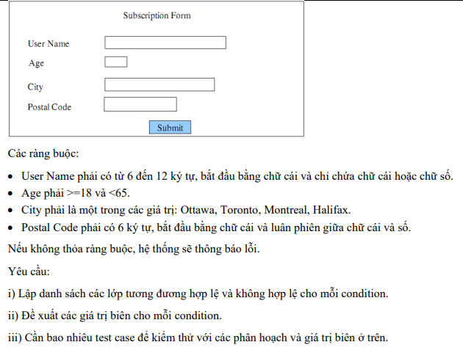

Table of analysis
Conditition | Valid Partitition | Invalid Partitition | Valid boundary | Invalid boundary
User Name | Từ 6 - 12 ký tự | < 6 ký tự
 |  | > 12 ký tự
 |  | user name chỉ có số
 |  | chứa ký tự đặc biệt
 |  | user name không bắt đầu bằng chữ cái
 |  | null
Age | Tuổi là số nguyên ( > = 18 và < 65) | < 18 | 18 | 17
 |  | > 65 | 65 | 66
 |  | không phải là số
 |  | không phải là số nguyên
 |  | null
City | Là 1 trong 4 thành phố: {Ottawa, Toronto, Montreal, Halifax} | Không là 1 trong 4 thành phố: {Ottawa, Toronto, Montreal, Halifax}
 |  | null
Postal Code | Có 6 ký tự | < 6 ký tự
 |  | > 6 ký tự
 |  | chữ cái hoặc chữ số không luân phiên nhau
 |  | không bắt đầu bằng chữ cái
 |  | null

Test case design

Condition | Test case name | Input
 |  | User name | Age | City | Postal Code | Kết quả
For valid partition | 1 | Tien2003 | 21 | Ottawa | A1B2C3 | Đúng không hiển thị thông báo
For invalid parttion | 2 | Tien2 | 23 | Toronto | A1B9 | Lỗi Postal Code
 | 3 | Tran | 23 | Toronto | A1B2C3E | Lỗi Postal Code
 | 4 | 2003Tien | 21 | Ottawa | A1B2C3 | Lỗi username, số không dứng đầu
 | 5 | Tien2003 | 16 | Ottawa | A1B2C3 | Tuổi dưới 16
 | 6 | Tien### | 21 | Ottawa | A1B2C3 | Lỗi User Name > 12 ký tự
 | 7 | 333333 | 21 | Ottawa | A1B2C3 | Lỗi chỉ chứa chữ số
 | 8 | null | 21 | Ottawa | A1B2C3 | Lỗi không có giá trị
 | 9 | TienI | 21 | Ottawa | A1B2C3 | Lỗi User Name < 6 ký tự
 | 10 | TranMinhTieniuh | 21 | Ottawa | A1B2C3 | Lỗi User Name > 12 ký tự
 | 11 | Tien2003 | hai chục | Toronto | A1B2C3 | Lỗi Age không là số
 | 12 | Tien2003 | 25.2 | Toronto | A1B2C3 | Lỗi Age không là số nguyêb
 | 13 | Tien2003 | null | Toronto | A1B2C3 | Lỗi Age rỗng
 | 14 | Tien2003 | 90 | Toronto | A1B2C3 | Lỗi Age > 65
 | 15 | Tien2003 | 23 | TienGiang | A1B2C3 | Lỗi City không thuộc các giá trị Ottawa, Toronto, Montreal, Halifax
 | 16 | Tien2003 | 23 | null | A1B2C3 | Lỗi City null
 | 17 | Tien2003 | 23 | Toronto | null | Postal Code null
 | 18 | Tien2003 | 21 | Ottawa | 1AB2C3 | Lỗi ký tự đầu của Postal Code bắt đầu bằng số
 | 19 | Tien2003 | 21 | Ottawa | A1B2 | Postal Code < 6 ký tự
 | 20 | Tien2003 | 21 | Ottawa | A1B2C3E | Postal Code > 6 ký tự
 | 21 | Tien2003 | 21 | Ottawa | BCSDDD | Postal Code không luân phiên
 | 22 | Tien2003 | 21 | Toronto | A1B2C3 | Đúng không hiển thị thông báo
 | 23 | Tien2003 | 21 | Halifax | A1B2C3 | Đúng không hiển thị thông báo
 | 24 | Tien2003 | 23 | Montreal | A1B2C3 | Đúng không hiển thị thông báo
 | 25 | Tien2003 | 18 | Toronto | A1B2C3 | Đúng không hiển thị thông báo

Bài 3
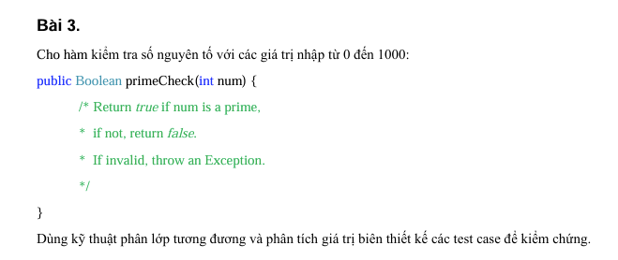

Table of analysis
Condition | Valid partition | Invalid partition | Valid boundary | Invalid boundary
Num | Số nguyên tố trong [0,1000] | <0 | 0 | -1
 | Không là số nguyên tố thuộc [0,1000] | >1000 | 1000 | 1001
 |  | Không là số
 |  | Không là số nguyên tố
 |  | Null
 |  | 1
 |  | 2
Test case desige
Test case type | Test case no. | Num | Result | expectedResutl | actualResutl
Test valid | 1 | 37 | TRUE |  | p
 | 2 | 25 | FALSE |  | p
Invalid partition | 1 | 5,3 | Exception
 | 2 | tien | Exception
 | 3 |  | Exception
 | 4 | -10 | Exception
 | 5 | 1 | FALSE |  | p
 | 6 | 2 | TRUE |  | p
Valid boundary | 1 | 0 | FALSE |  | p
 | 2 | 1000 | FALSE |  | p
Valid boundary | 1 | -1 | Exception
 | 2 | 1001 | Exception

Bài 4
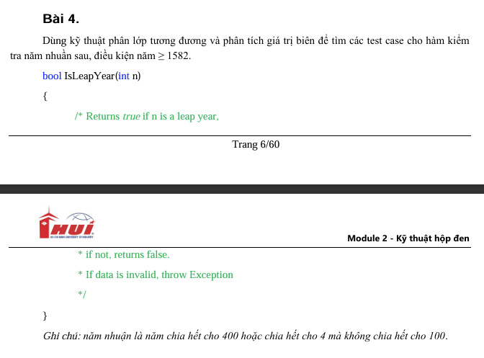

Bảng phân tích
Condition | Valid partition | Invalid partition | Valid boundary | Invalid boundary
n | Năm >= 1582 và là năm nhuận chia hết cho 400 | <1582 | 1582
 | Năm >= 1582 và là năm nhuận chia hết cho 4 mà không chia hết cho 100 | Không phải số nguyên |  | 1581
 | Năm >= 1582 và không là năm nhuận | Không phải số
 |  | Không nhập

Conditon | Test case no. | Inputs | Expected results
 |  | n
Giá trị hợp lệ | 1 | 2000 | TRUE
 | 2 | 2024 | TRUE
 | 3 | 2005 | FALSE
Giá trị không hợp lệ | 4 | 1580 | Exception
 | 5 | 2000.9 | Exception
 | 6 | Tien | Exception
 | 7 |  | Exception
Valid boundary |  | 1582 | FALSE
Invalid boundary |  | 1581 | Exception

Bài 5
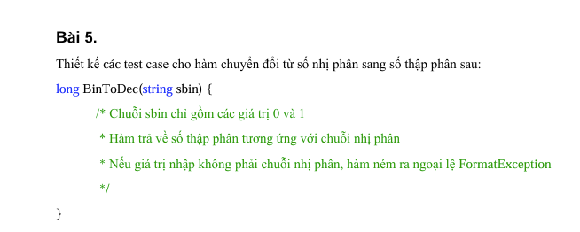

Condition | Valid partition | Invalid partition | Valid boundary | Invalid boundary
sbin | Chuỗi chỉ chứa 2 ký tự 0 và 1, có độ dài ký tự nằm trong khoảng [1, 63] (trong phạm vi kiểu long) | ! 2 số 0 và 1
 |  | Chứa khoảng trắng
 |  | Độ dài ký tự không nằm trong khoảng [1, 63]
 |  | Chuỗi chứa khoảng trắng hoặc ký tự đặc biệt |  |  | trùng với C18
 |  | Chuỗi rỗng

Conditon | Test case no. |  | Expected results
 |  | Inputs
Giá trị hợp lệ | 1 | 100 | 4
 | 2 | "10000000000000000000000000000000" | 255
Giá trị không hợp lệ | 3 | "11111111" | FormatException
 | 4 | "1002" | FormatException
 | 5 | " 6BHBH" | FormatException
 | 6 | "" | FormatException
 | 7 | 12%%% | FormatException

Bài 6
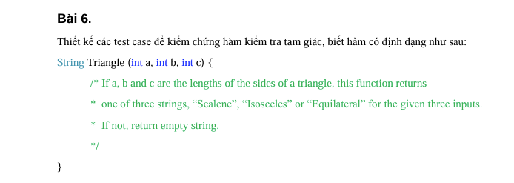

 |  |  | TRÊN +1 | DƯỚI = TRÊN - 1
Table of analysis
Condition | Valid partition | Invalid partition | Valid boundary | Invalid boundary
a | [1; ∞) | < 1 | 1 | 0
b | [1; ∞) | < 1 | 1 | 0
c | [1; ∞) | < 1 | 1 | 0
"Scalene" | a+b>c && a+c>b && b+c>a | a+b<= c | a + b = c +1 | a + b = c
 |  | a+c <=b | a + c = b + 1 | a + c = b
 |  | b+c <= a | b + c = a + 1 | b + c = a
"Isosceles" | (a+b>c && a+c>b && b+c>a) && a=b !=c
 | (a+b>c && a+c>b && b+c>a) && a=c !=b
 | (a+b>c && a+c>b && b+c>a) && b=c !=a
"Equilateral" | a=b=c

Test case type | Test case no. | Input |  |  | Result
 |  | a | b | c
Test valid | 1 | 7 | 8 | 9 | Scalene
 | 2 | 3 | 3 | 5 | Isosceles
 | 3 | 3 | 5 | 3 | Isosceles
 | 4 | 5 | 3 | 3 | Isosceles
 | 5 | 5 | 5 | 5 | Equilateral
Invalid partition | 1 | 3 | 5 | 10 | ""
 | 2 | 10 | 3 | 5 | ""
 | 3 | 5 | 10 | 3 | ""
 | 4 | 0 | 1 | 2 | ""
 | 5 | 1 | 0 | 2 | ""
 | 6 | 1 | 2 | 0 | ""
Valid boundary | 1 | 1 | 1 | 3 | Isosceles
Invalid boundary | 1 | 0 | 0 | 0 | ""

Bài 7
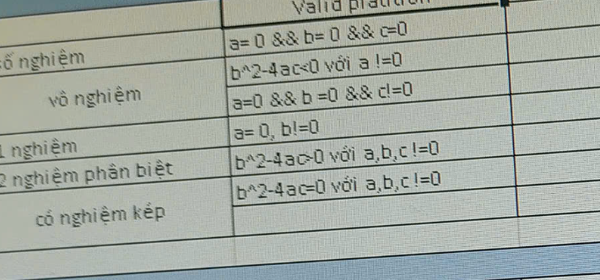

$∆$ =$b^{2}−4ac$
Table of analysis
Condition | Valid partition | Invalid partition
"Có 2 nghiệm phân biệt" | a != 0 && ∆ >0
"Có 1 nghiệm" | a != 0 && ∆ =0
"Vô nghiệm" | a ≠ 0 && b2 - 4ac < 0
 | a=0 && b=0 && c ≠ 0
"Vô số nghiệm" | a=0 && b=0 && c=0
Nghiệm kép' | a,b,c !=0 && ∆ = 0

Test case desige

Test case type | Test case no. | a | b | c | Kết quả đầu ra | x1 | x2
Test valid | 1 | 2 | 3 | 4 | Có 2 nghiệm phân biệt | -1 | -2
 | 2 | 1 | 2 | 1 | Có 1 nghiệm | 0.5 | 0.5
 | 3 | 0 | 5 | 10 | Vô nghiệm | NaN | NaN
 | 4 | 0 | 0 | 0 | Vô số nghiệm | NaN | NaN
Test invalid | 1 | 2.5 | 3 | 1 | a không phải là số nguyên | NaN | NaN
 | 2 |  | 3 | 2 | a không được để trống | NaN | NaN
 | 3 | b | c | a | b và c là chuỗi, không phải số

Bài 8
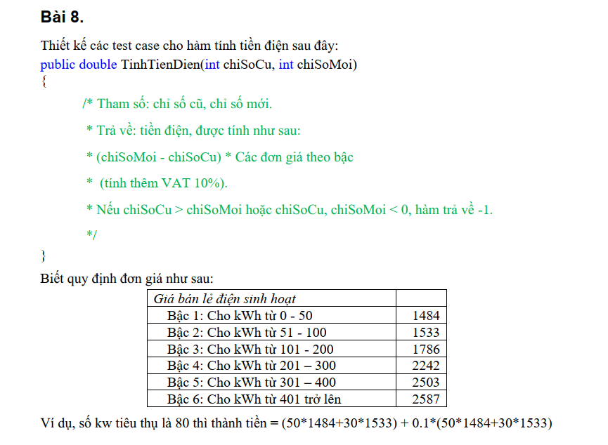

 |  |  |  |  |  | 1 | -1
 |  |  | Condition | Valid partition | Invalid partition | Valid bry | Invadli Bdry
 |  |  | chisocu | [0; chiSoMoi] | < 0 | 0 | -1
 |  |  |  |  | > moi | moi | moi-1

 |  |  | moi | [cu; vc) | < CHISOCU

Table of analysis
Condition | Valid partition | Invalid partition
chiSoCu | [0, chisomoi] | <0 | 0 | -1
 |  | > chisomoi | chisomoi | chisomoi+1
 |  | Chỉ số nhập vào không là số nguyên
 |  | Chỉ số nhập vào không là số
 |  | Để trống
chiSoMoi | [chisocu, vc) | <chisoCU | chisocu | chisocu-1 | Trùng E26 | KHÔNG CẦN CHỌN TEST CASE
 |  | Chỉ số nhập vào không là số nguyên
 |  | Chỉ số nhập vào không là số
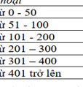
 |  | Để trống
Giabanle | [0;50] | <0 | 0 | -1
 |  |  | 50 | 49
 |  |  | 51 | 50
 |  |  | 100 | 99
 |  |  | 101
 |  |  | 200
 |  |  | 201
 |  |  | 300
 |  |  | 301
 |  |  | 400
 |  |  | 401
Test case type | Test case no. | Input |  | Result
 |  | chiSoCu | chiSoMoi
Test valid | 1 | 50 | 150 | 150850 | 50*1484 + 50*1533 + 0.1*(50*1481 + 50*1533) = 150850
Test invalid | 1 | -10 | 50 | -1
 | 2 | 5.4 | 50 | -1
 | 3 | tien | 50 | -1
 | 4 | null | 50 | -1
 | 5 | 10 | 5 | -1
 | 6 | 10 | 25.5 | -1
 | 7 | -10 | tien | -1 |  |  | Biết quy định đơn giá như sau:
 | 8 |  | null | -1 |  |  | Giá bán lẻ điện sinh hoạt
 |  |  |  |  |  |  | Bậc 1: Cho kWh từ 0 - 50 | 1484
 |  |  |  |  |  |  | Bậc 2: Cho kWh từ 51 - 100 | 1533
 |  |  |  |  |  |  | Bậc 3: Cho kWh từ 101 - 200 | 1786
 |  |  |  |  |  |  | Bậc 4: Cho kWh từ 201 – 300 | 2242
 | chi can lay test 6 thk nay là thoa 2 trên |  |  |  |  |  | Bậc 5: Cho kWh từ 301 – 400 | 2503
 |  |  |  |  |  |  | Bậc 6: Cho kWh từ 401 trở lên | 2587

 |  |  |  |  |  |  | Ví dụ, số kw tiêu thụ là 80 thì thành tiền = (50*1484+30*1533) + 0.1*(50*1484+30*1533)

Condition | Valid partition | Invalid partition | VB
chiSoCu | [0, chisomoi] | <0 | 0 | -1
 |  | > chisomoi | chisomoi | chisomoi+1
 |  | Chỉ số nhập vào không là số nguyên
 |  | Chỉ số nhập vào không là số
 |  | Để trống
chiSoMoi | [chisocu, vc) | <chisoCU | chisocu | chisocu-1
 |  | Chỉ số nhập vào không là số nguyên
 |  | Chỉ số nhập vào không là số
 |  | Để trống

Test case type | Test case no. | Input |  | Result
 |  | chiSoCu | chiSoMoi |  |  | chiSoCu | chiSoMoi
VP | 1 | 45 | 95 | 233656.5 | VB | 0 | -1
IVP |  | -10 | 10 | -1 |  | 10 | 10
 |  | 10 | 9 | -1 |  | 89 | 99
 |  | 10,2 | 10 | -1
 |  | AAA | 10 | -1
 |  |  | 10 | -1
 |  | 10 | 8 | -1

VB

Bài 9
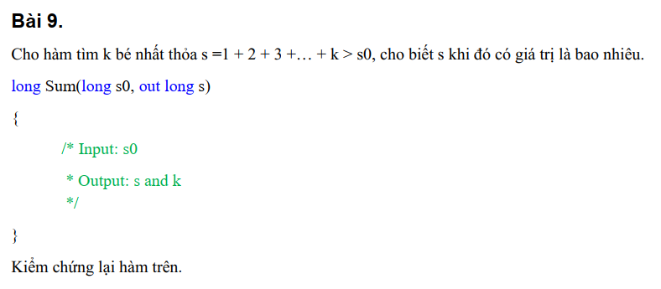

Table of analysis
Condition | Valid partition | Invalid partition
s0 0 | > 0 | <=0
 |  | Không là số nguyên
 |  | Không là số
 |  | Để trống
"s" | s > s0 | s <= s0

Test case desige
Test case type | Test case no. | s0 | Result
 |  |  | k | s
Test valid | 1 | 10 | 5 | 15
Test invalid | 1 | 0 | 0 | 0
 | 2 | -2 | -1 | -1
 | 3 | aaaaaaaa | -1 | -1
 | 4 |  | -1 | -1
 | 5 |  | Lỗi không trống

Bài 10
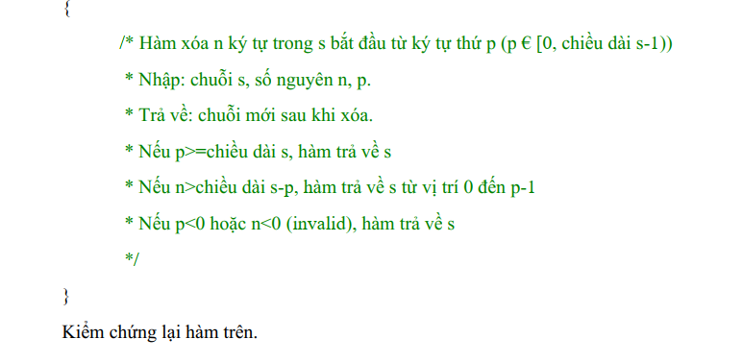

Table of analysis
Condition | Valid partition | Invalid partition
"s" | Không rỗng | Rỗng
n | >=0 và <= chiều dài của s - p | <0
 |  | > chiều dài của s - p
 |  | Không là số nguyên
 |  | Không là số
 |  | Để trống
p | >=0 và <= chiều dài của s | <0
 |  | > chiều dài của s
 |  | Không là số nguyên
 |  | Không là số
 |  | Để trống

Test case type | Test case no. | Input |  |  | Result
 |  | s | n | p
Test valid | 1 | tien | 1 | 1 | ten
Test invalid | 2 |  | 3 | 2 | Thông báo lỗi: Chuỗi không được để trống
 | 3 | tien | -5 | 2 | tien
 | 4 | tien | 5 | 2 | ti
 | 5 | tien | 10.1 | 2 | Thông báo lỗi: n phải là số nguyên >=0 và <= chiều dài của s - p
 | 6 | tien | bb | 2 | Thông báo lỗi: n phải là số nguyên >=0 và <= chiều dài của s - p
 | 7 | tien |  | 2 | n rỗng
 | 8 | tien | 3 | -4 | tien
 | 9 | tien | 3 | 10 | tien
 | 10 | tien | 3 | 6.7 | Message erro: p phải là số nguyên >=0 và <= chiều dài của s
 | 11 | tien | 3 | hfg | p phải là số nguyên >=0 và <= chiều dài của s
 | 12 | tien | 3 |  | p rỗng

Bài 11
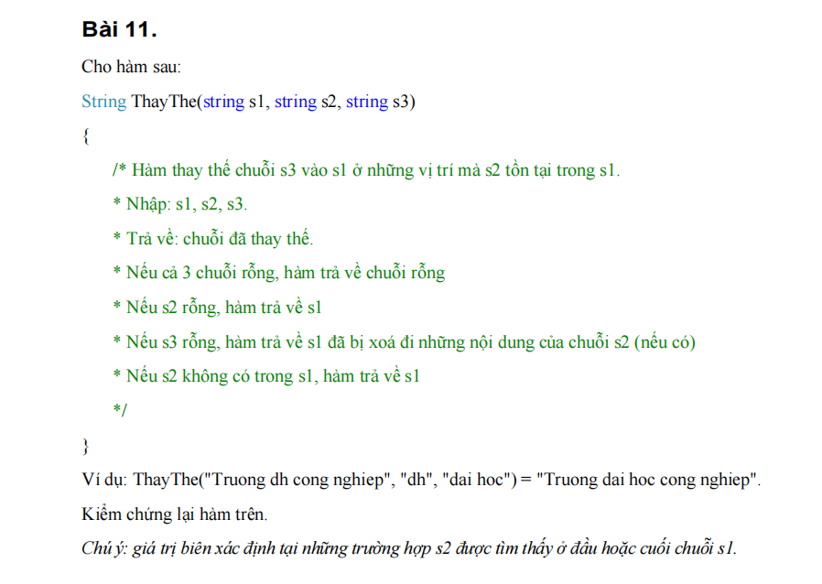

Table of analysis
Condition | Valid partition | Invalid partition | Valid boundary | Invalid boundary
s1, s2, s3 | chuỗi: s1, s2, s3 là chuỗi khác rỗng và chuỗi s2 nằm trong s1 | s1, s2, s3 null | s2 trùng vs s1
 |  | s2 null | s2 đều nằm ở đầu và cuối s1
 |  | s3 null và s2 năm trong s1
 |  | s2 không có trong s1

Test case type | Số kiểm thử | s1 | s2 | s3 | Kết quả đầu ra
Test valid | 1 | TranMinh Tien | Minh | Hieu | TranHieu Tien
 | 2 | TranMinh Tien | Tran | Dai | DaiMinh Tien
 | 3 | TranMinh Tien | Tien | Duc | TranMinh Duc
Test invalid | 1 | null | null | null | "" | (Cả 3 chuỗi rỗng)
 |  | null | Minh | Hieu | chuỗi s1null
 | 2 | TranMinh Tien | null | Hieu | TranMinh Tien | (s2 rỗng, trả về s1 không đổi)
 | 3 | TranMinh Tien | Minh | null | Tran Tien (Xóa chuỗi "Minh" khỏi s1) | (Xóa chuỗi "Minh" khỏi s1)
 | 4 | TranMinh Tien | abc | XYZ | TranMinh Tien | (s2 không tồn tại trong s1)
Kiểm thử giới hạn | 1 | abc abc abc | abc | def | def def def
 | 2 | TranTranTran | Tran | Tien | TienTienTien

Bai 13
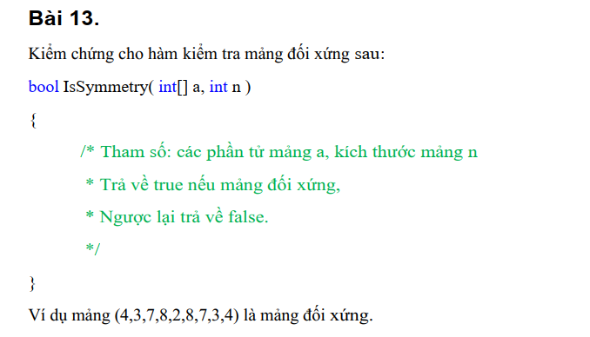

Table of analysis
Condition | Valid partition | Invalid partition
n | >0 && n số chẵn | n<=0
 | >0 && số lẻ | Không là số nguyên
 |  | Không là số
 |  | Để trống
Phần tử trong a[] | Phải số nguyên && số lượng phần tử = n && đối xứng nhau | Không là số nguyên
 |  | Không là số
 |  | Để trống
 |  | Số lượng phần tử != n
 |  | Không đối xứng

Test case type | Test case no. | Input | n | Expected Result
Test valid | 1 | [1, 2, 3, 2, 1] | 5 | TRUE
 | 2 | [10, 20, 30, 20, 10] | 5 | TRUE
 | 3 | [7, 8, 9, 8, 7] | 5 | TRUE
Test invalid | 4 | [1, 2, 3, 2, 1] | 4 | FALSE | Số lượng phần tử trong mảng phải bằng n
 | 5 | [1, 2, 3] | 2 | FALSE | Số lượng phần tử trong mảng phải bằng n
 | 6 | [1, 2, 2, 1] | -1 | FALSE | n phải > 0
 | 7 | [1, 2, 2, 1] | 0 | FALSE | n phải > 0
 | 8 | [1, 2, 2, 1] | 4.5 | FALSE | n phải là số nguyên > 0
 | 9 | [1, 2, "a", 2, 1] | 5 | FALSE | Phần tử trong mảng phải là số nguyên
 | 10 | [1, 2, null, 2, 1] | 5 | FALSE | Phần tử trong mảng không được để trống
 | 11 | [] | 0 | FALSE | n phải > 0

Bài 14
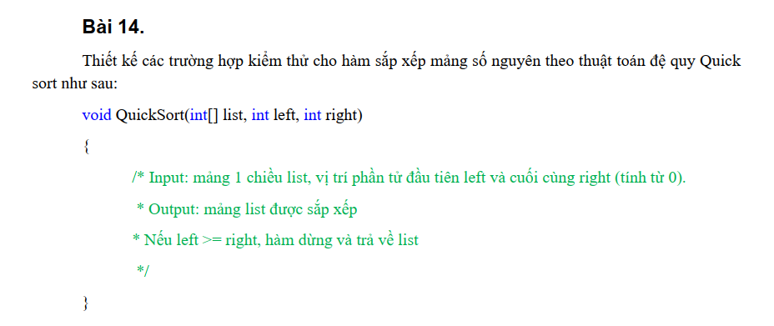

Condition | Valid partition | Invalid partition
list[] | Độ dài mảng > 1 | Rỗng
Phần tử trong list[] | Là số nguyên | Không là số nguyên
 |  | Không là số
 |  | Để trống
left | >=0 && < right | <0
 |  | >=right
 |  | Không là số nguyên
 |  | Không là số
 |  | Để trống
right | < độ dài của mảng | >= độ dài của mảng
 |  | Không là số nguyên
 |  | Không là số
 |  | Để trống

Test case type | Test case no. | Input | left | right | Expected Result
Test valid | 1 | [10, -2, 5, 7, 0] | 0 | 4 | [-2, 0, 5, 7, 10]
 | 2 | [1, 1, 1, 1] | 0 | 3 | [1, 1, 1, 1]
 | 3 | [5, 3, 8, 6, 2] | 0 | 4 | [2, 3, 5, 6, 8]
 | 4 | [3, 1, 4, 1, 5] | 1 | 4 | [1, 1, 3, 4, 5]
Test invalid | 5 | [] | 0 | 0 | Mảng không được rỗng
 | 6 | [3, 1, 4, 1, 5] | -1 | 4 | [3, 1, 4, 1, 5] | Left phải >= 0 và < right
 | 7 | [3, 1, 4, 1, 5] | 5 | 4 | [3, 1, 4, 1, 5] | Left phải >= 0 và < right
 | 8 | [3, 1, 4, 1, 5] | 2.5 | 4 | [3, 1, 4, 1, 5] | Left phải số nguyên >= 0 và < right
 | 9 | [3, 1, 4, 1, 5] | tien | 4 | [3, 1, 4, 1, 5] | Left phải số nguyên >= 0 và < right
 | 10 | [3, 1, 4, 1, 5] |  | 4 | [3, 1, 4, 1, 5] | Left không được để trống
 | 11 | [3, 1, 4, 1, 5] | 0 | 5 | [3, 1, 4, 1, 5] | Right phải < độ dài của mảng
 | 12 | [3, 1, 4, 1, 5] | 0 | 5.5 | [3, 1, 4, 1, 5] | Right phải số nguyên và < độ dài của mảng
 | 13 | [3, 1, 4, 1, 5] | 0 | ghi | [3, 1, 4, 1, 5] | Right phải số nguyên và < độ dài của mảng
 | 14 | [3, 1, 4, 1, 5] | 0 |  | Right không được để trống

Bài 16
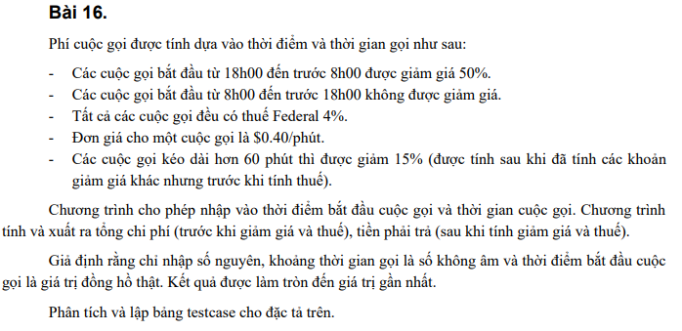

ID | Tên testcase | Thời điểm bắt đầu (giờ) | Thời gian gọi (phút) | Tổng chi phí trước giảm giá | Giảm giá thời điểm (18h - 8h) | Giảm giá thời gian (> 60p) | Thuế | Tổng chi phí sau giảm giá và thuế
1 | Giảm giá đêm | 20 | 30 | $12.00 | $6.00 | $0.00 | $0.24 | $6.24
2 | Không giảm giá ngày | 10 | 45 | $18.00 | $0.00 | $0.00 | $0.72 | $18.72
3 | Giảm giá đêm + thời gian dài | 7 | 70 | $28.00 | $14.00 | $2.10 | $0.48 | $12.38
4 | Không giảm giá + thời gian dài | 17 | 65 | $26.00 | $0.00 | $3.90 | $0.88 | $22.98
5 | Giảm giá đêm ngắn | 23 | 15 | $6.00 | $3.00 | $0.00 | $0.12 | $3.12
6 | Giảm giá đêm biên dưới | 7 | 5 | $2.00 | $1.00 | $0.00 | $0.04 | $1.04
7 | Không giảm giá biên trên | 8 | 5 | $2.00 | $0.00 | $0.00 | $0.08 | $2.08
8 | Không giảm giá + vừa đủ thời gian dài | 17 | 62 | $24.80 | $0.00 | $3.72 | $0.84 | $21.92
9 | Giảm giá đêm biên trên + thời gian dài | 18 | 62 | $24.80 | $12.40 | $1.86 | $0.42 | $10.96
10 | Giảm giá đêm nửa đêm + rất dài | 0 | 120 | $48.00 | $24.00 | $3.60 | $0.82 | $21.22
11 | Giảm giá đêm sáng sớm + cực dài | 6 | 150 | $60.00 | $30.00 | $4.50 | $1.02 | $26.52
12 | Giảm giá đêm trung bình | 19 | 40 | $16.00 | $8.00 | $0.00 | $0.32 | $8.32
13 | Không giảm giá giữa trưa + dài | 12 | 90 | $36.00 | $0.00 | $5.40 | $1.22 | $31.82
14 | Giảm giá đêm khuya ngắn | 22 | 10 | $4.00 | $2.00 | $0.00 | $0.08 | $2.08
15 | Giảm giá đêm khuya dài | 3 | 80 | $32.00 | $16.00 | $2.40 | $0.54 | $14.14

Bài 17
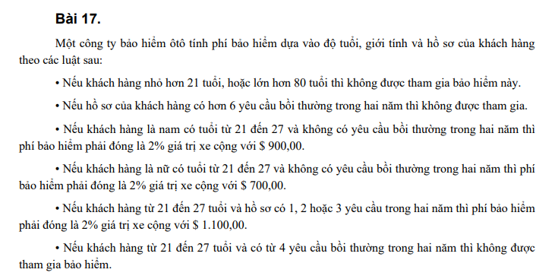

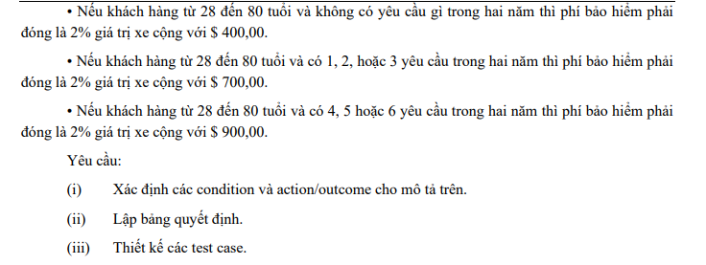

Condition:
- Age:
o < 21 hoặc > 80
o 21 – 27
o 28 – 80
- Gender
o Male
o Female
- Claims (Số lượng yêu cầu bồi thường trong hai năm)
o 0
o 1 – 3
o 4 – 6
o > 6
Actions/Outcomes:
- Không được tham gia bảo hiểm
- Phí bảo hiểm = 2% giá trị xe + $900.00
- Phí bảo hiểm = 2% giá trị xe + $700.00
- Phí bảo hiểm = 2% giá trị xe + $1,100.00
- Phí bảo hiểm = 2% giá trị xe + $400.00
- Phí bảo hiểm = 2% giá trị xe + $700.00
- Phí bảo hiểm = 2% giá trị xe + $900.00

Decision Table:
Conditions | T1 | T2 | T3 | T4 | T5 | T6 | T7 | T8 | T9

Age < 21 hoặc > 80 | T | F | F | F | F | F | F | F | F
Age 21-27 | F | T | T | T | T | F | F | F | F
Age 28-80 | F | F | F | F | F | T | T | T | T
Male | T | T | T | F | T | T | T | T | T
Female | F | F | F | T | F | F | F | F | F
Claims 0 | T | F | T | T | F | T | F | F | F
Claims 1-3 | F | F | F | F | T | F | T | F | F
Claims 4-6 | F | T | F | F | F | F | F | T | F
Claims > 6 | F | F | F | F | F | F | F | F | T
Actions/Outcomes
Không được tham gia bảo hiểm | X | X |  |  |  |  |  |  | X
2% giá trị xe + $400.00 |  |  |  |  |  | X
2% giá trị xe + $700.00 |  |  |  | X |  |  | X
2% giá trị xe + $900.00 |  |  | X |  |  |  |  | X
2% giá trị xe + $1,100.00 |  |  |  |  | X

Test case:
Test Case ID | Test Case Name | Age | Gender | Claims | Expected Result
1 | Dưới 21 tuổi | 20 | Male | 0 | Không được tham gia bảo hiểm
2 | Trên 80 tuổi | 81 | Male | 0 | Không được tham gia bảo hiểm
3 | Nam, 25 tuổi, 0 yêu cầu | 25 | Male | 0 | 2% giá trị xe + $900.00
4 | Nữ, 25 tuổi, 0 yêu cầu | 25 | Female | 0 | 2% giá trị xe + $700.00
5 | 25 tuổi, 2 yêu cầu | 25 | Female | 2 | 2% giá trị xe + $1,100.00
6 | 25 tuổi, 4 yêu cầu | 25 | Female | 4 | Không được tham gia bảo hiểm
7 | 30 tuổi, 0 yêu cầu | 30 | Female | 0 | 2% giá trị xe + $400.00
8 | 30 tuổi, 2 yêu cầu | 30 | Female | 2 | 2% giá trị xe + $700.00
9 | 30 tuổi, 5 yêu cầu | 30 | Female | 5 | 2% giá trị xe + $900.00
10 | 30 tuổi, 7 yêu cầu | 30 | Female | 7 | Không được tham gia bảo hiểm

